상품제안서
LED 라이트 터치볼펜 | 상품코드: S41666

 |  |  |  |  |  |  | 02-713-8555 | www.synergygift.co.kr
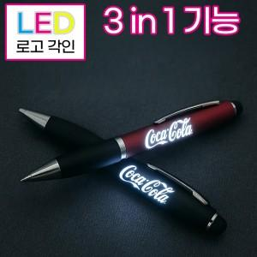 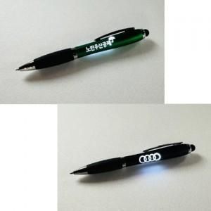 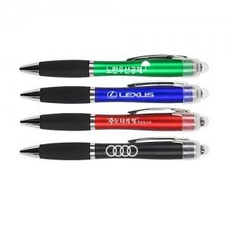

【상세/제작정보】 | <p><span style="font-size: 12pt;">* 레드,블루,블랙,그린,오렌지 - 주문시 색상 선택은 비고사항에 남겨주세요!</span>&nbsp;</p>

【인쇄/포장옵션】 | 레이저 / 종이케이스

【공급단가】 | 수량 | 200~ | 500~ | 1,000~ | 3,000~ | 5,000~
*VAT별도 | 단가 | 1,120원 | 1,080원 | 1,040원 | 1,010원 | 990원

【상품 URL】 | https://www.synergygift.co.kr:443/src/goods_detail.php?gdno=41666

